FG
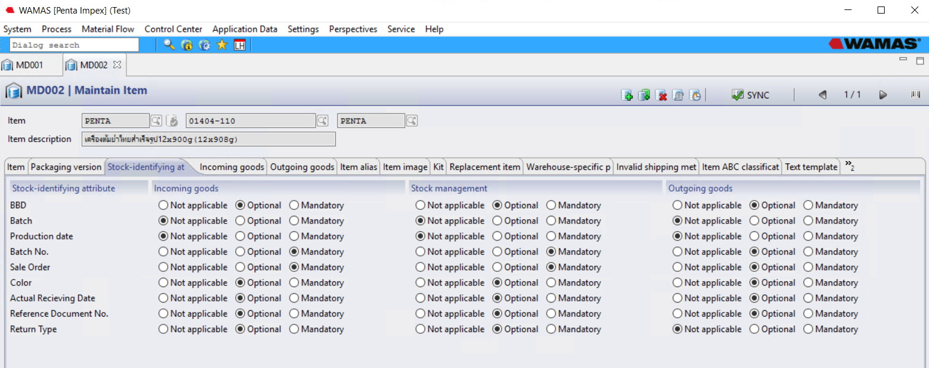
Item number | Item Description | Variant | unit | Goods Category | Gross length (CM) | Gross width (CM) | Gross height (CM) | Gross cubic meter (CBM) | Gross weight (KG)
01202-012 | ขิงฝอยสดดอง 24X454g | L.A.LUCKY | BOX | FG | 34.2 | 26.7 | 27.1 | 0.0247 | 17.5
01202-012 | ขิงฝอยสดดอง 24X454g | MTT | BOX | FG | 34.2 | 26.7 | 27.1 | 0.0247 | 17.5
01202-012 | ขิงฝอยสดดอง 24X454g | OF | BOX | FG | 34.2 | 26.7 | 27.1 | 0.0247 | 17.5
01202-012 | ขิงฝอยสดดอง 24X454g | PENTA | BOX | FG | 34.2 | 26.7 | 27.1 | 0.0247 | 17.5
01202-012 | ขิงฝอยสดดอง 24X454g | SUNLEE | BOX | FG | 34.2 | 26.7 | 27.1 | 0.0247 | 17.5
01202-020 | ขิงแผ่นชมพู 24x454 g | PENTA | BOX | FG | 34.2 | 26.7 | 27.1 | 0.0247 | 17.5
01202-020 | ขิงแผ่นชมพู 24x454 g | SUNLEE | BOX | FG | 34.2 | 26.7 | 27.1 | 0.0247 | 17.5
01202-020 | ขิงแผ่นชมพู 24x454 g | TH.FLAVOUR | BOX | FG | 34.2 | 26.7 | 27.1 | 0.0247 | 17.5
01202-020 | ขิงแผ่นชมพู 24x454 g | TWIN SWANS | BOX | FG | 34.2 | 26.7 | 27.1 | 0.0247 | 17.5
01202-020 | ขิงแผ่นชมพู 24x454 g | W.ORCHID | BOX | FG | 34.2 | 26.7 | 27.1 | 0.0247 | 17.5
01404-108-02 | เครื่องต้มยำไทยสำเร็จรูป (ฝาทอง) 24x454g (500g.) | HOCEAN | BOX | FG | 34.2 | 26.7 | 27.1 | 0.0247 | 19
01404-108-02 | เครื่องต้มยำไทยสำเร็จรูป (ฝาทอง) 24x454g (500g.) | SURAYA | BOX | FG | 34.2 | 26.7 | 27.1 | 0.0247 | 19
01404-108-02 | เครื่องต้มยำไทยสำเร็จรูป (ฝาทอง) 24x454g (500g.) | THAI BOY | BOX | FG | 34.2 | 26.7 | 27.1 | 0.0247 | 19
01404-108-02 | เครื่องต้มยำไทยสำเร็จรูป (ฝาทอง) 24x454g (500g.) | TH.FLAVOUR | BOX | FG | 34.2 | 26.7 | 27.1 | 0.0247 | 19
01404-108-02 | เครื่องต้มยำไทยสำเร็จรูป (ฝาทอง) 24x454g (500g.) | W.ELEPHANT | BOX | FG | 34.2 | 26.7 | 27.1 | 0.0247 | 19
01411-003-02 | ซอสพริกศรีราชา US สูตร 2 ฝาเขียว 12x510g ( 500g ) | CHANG | BOX | FG | 29.3 | 22.8 | 24.4 | 0.0163 | 7
01411-003-02 | ซอสพริกศรีราชา US สูตร 2 ฝาเขียว 12x510g ( 500g ) | DGP | BOX | FG | 29.3 | 22.8 | 24.4 | 0.0163 | 7
01411-003-02 | ซอสพริกศรีราชา US สูตร 2 ฝาเขียว 12x510g ( 500g ) | D.HORSES | BOX | FG | 29.3 | 22.8 | 24.4 | 0.0163 | 7
01411-003-02 | ซอสพริกศรีราชา US สูตร 2 ฝาเขียว 12x510g ( 500g ) | D.G.F. | BOX | FG | 29.3 | 22.8 | 24.4 | 0.0163 | 7
01411-003-02 | ซอสพริกศรีราชา US สูตร 2 ฝาเขียว 12x510g ( 500g ) | THAI BOY | BOX | FG | 29.3 | 22.8 | 24.4 | 0.0163 | 7
01411-091 | ซอสมะม่วง 24x300g | CHANG | BOX | FG | 35 | 24 | 23 | 0.0193 | 13.2
01411-091 | ซอสมะม่วง 24x300g | THAI BOY | BOX | FG | 35 | 24 | 23 | 0.0193 | 13.2
01411-092 | ซอสมะม่วง ฝาทอง 24x360 g (350g) | D.G.F. | BOX | FG | 40.7 | 27.5 | 20.4 | 0.0228 | 14.8
01411-092 | ซอสมะม่วง ฝาทอง 24x360 g (350g) | DRAGON | BOX | FG | 40.7 | 27.5 | 20.4 | 0.0228 | 14.8
01411-092 | ซอสมะม่วง ฝาทอง 24x360 g (350g) | W.ELEPHANT | BOX | FG | 40.7 | 27.5 | 20.4 | 0.0228 | 14.8
01411-115-01 | ซอสผัดไท ส.ขวด PET 12x965 g | CHANG | BOX | FG | 31 | 26 | 30 | 0.0242 | 12.88
01411-116 | ซอสผัดไทย ฝาเหลือง 12x530g. (510g.) (500g.) (555g.) | D.G.F. | BOX | FG | 29.3 | 22.8 | 24.4 | 0.0163 | 7.5
01411-117 | ซอสผัดไท ส.ขวด PET 12x500g(555g.) | CHANG | BOX | FG | 28.5 | 22 | 25 | 0.0157 | 7.84
01411-117 | ซอสผัดไท ส.ขวด PET 12x500g(555g.) | PENTA | BOX | FG | 28.5 | 22 | 25 | 0.0157 | 7.84
01411-117 | ซอสผัดไท ส.ขวด PET 12x500g(555g.) | THAI BOY | BOX | FG | 28.5 | 22 | 25 | 0.0157 | 7.84

Trade
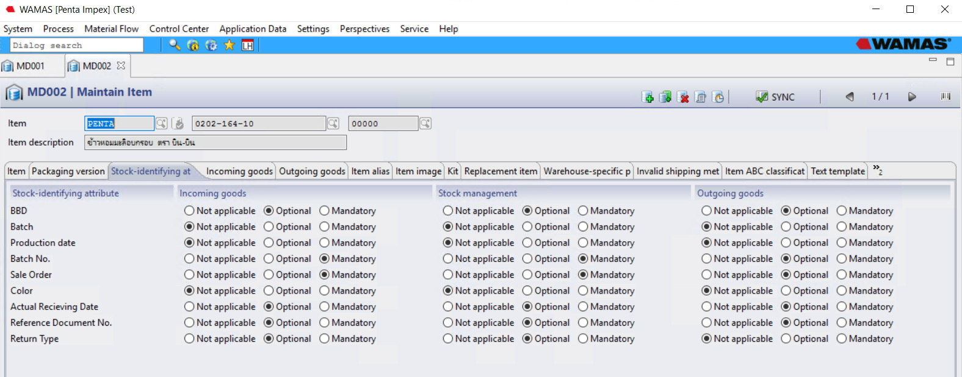
Item number | Item Description | Variant | Goods Category | Inventory unit | Gross length (CM) | Gross width (CM) | Gross height (CM) | Gross cubic meter (CBM) | Gross weight (KG)
0201-003-01 | กาแฟสำเร็จรูปพร้อมดื่ม ตราเนสกาแฟ ลาเต้ 30 x 180 ml. | - | TVA | BOX | 32 | 26.5 | 10.5 | 0.0089 | 6.5
0201-003-02 | กาแฟสำเร็จรูปพร้อมดื่ม ตราเนสกาแฟ ลาเต้ (กล่องกระดาษ) 30x180 ml. | - | TVA | BOX | 33 | 27 | 11 | 0.0098 | 6.3
0201-003-04 | กาแฟสำเร็จรูปพร้อมดื่ม ตรา เนสกาแฟ เอสเปรสโซ่โรสต์ 30 x 180 ml. | - | TVA | BOX | 32 | 26.5 | 10.5 | 0.0089 | 6.5
0201-003-20 | กาแฟปรุงสำเร็จชนิดผง ตราเนเจอร์กิฟ คอฟฟี่เทเวนตี้วัน 40 x (10 x 13.5 g.) | - | TVA | BOX | 0 | 0 | 0 | 0 | 0
0201-003-24 | กาแฟร้อน ตราเนเจอร์กิฟ เอ็กซ์ตร้าคอฟฟี่ 40 x 170 g. | - | TVA | BOX | 0 | 0 | 0 | 0 | 0
0202-006-01/10 | ขนมป๊อกกี้ ตรากูลิโกะ รสมัทฉะ ชาเขียว 12 x (10 x 39 g.) | - | TVA | BOX | 49.50 | 25.50 | 31.00 | 0.0391 | 7.20
0202-006-01/20 | ขนมป๊อกกี้ ตรากูลิโกะ ฟรุตตี้ รสบลูเบอร์รี่ 6 x (10 x 35 g.) | - | TVA | BOX | 50.00 | 26.00 | 16.50 | 0.0215 | 3.60
0202-006-01/30 | ขนมป๊อกกี้ ตรากูลิโกะ ฟรุตตี้ รสสตรอเบอร์รี่ 6 x (10 x 35 g.) | - | TVA | BOX | 50.00 | 26.00 | 16.50 | 0.0215 | 3.60
0202-006-02 | ขนมกูลิโก๊ะ ป๊อกกี้ รสช็อกโกบานาน่า 12 x (10 x 25 g.) | - | TVA | BOX | 37.50 | 25.00 | 31.00 | 0.0291 | 5.10
0202-006-02/04 | ขนมกูลิโก๊ะ ป๊อกกี้ รสช๊อกโกบาน่า ชุดที่ระลึก 12 x (10 x 25 g.) | - | TVA | BOX | 38.00 | 25.50 | 31.50 | 0.0305 | 6.00
0202-151-30/1 | ขนมปังอบกรอบ รสดั้งเดิม 12 x 100 g. | - | TVA | BOX | 29.50 | 24.50 | 16.00 | 0.0116 | 1.80
0202-151-30/2 | ขนมปังอบกรอบ รสน้ำจิ้มไก่ 12 x 100 g. | - | TVA | BOX | 29.50 | 24.50 | 16.00 | 0.0116 | 1.80
0202-151-30/3 | ขนมปังอบกรอบ รสไก่ 12 x 100 g. | - | TVA | BOX | 29.50 | 24.50 | 16.00 | 0.0116 | 1.80
0202-151-30/4 | ขนมปังอบกรอบ รสซาวครีมและหัวหอม 12 x 100 g. | - | TVA | BOX | 29.50 | 24.50 | 16.00 | 0.0116 | 1.80
0202-151-30/5 | ขนมปังอบกรอบ รสเทอริยากิ 12 x 100 g. | - | TVA | BOX | 29.50 | 24.50 | 16.00 | 0.0116 | 1.80
0204-378 | ครีมอาบน้ำ โชกุบุสซึโมโนกาตาริ(ผิวเปล่งปลั่ง เรียบเนียน) 12 x 550 ml. | - | TVA | BOX | 32.00 | 24.00 | 24.00 | 0.0184 | 8.20
0204-378-10 | ครีมอาบน้ำ โชกุบุสซึโมโนกาตาริ(ผิวชุ่มชื่น) 12 x 550 ml. | - | TVA | BOX | 32.00 | 24.00 | 24.00 | 0.0184 | 8.20
0204-378-20 | ครีมอาบน้ำ โชกุบุสซึโมโนกาตาริ(ผิวใสกระจ่าง) 12 x 550 ml. | - | TVA | BOX | 32.00 | 24.00 | 24.00 | 0.0184 | 8.20
0204-378-22 | ครีมอาบน้ำ โชกุบุสซึโมโนกาตาริ ฟอร์เมน (เย็นสดชื่น ระงับกลิ่นกาย) 12 x 550 ml. | - | TVA | BOX | 32.00 | 24.00 | 24.00 | 0.0184 | 8.20
0204-378-24 | ครีมอาบน้ำ โชกุบุสซึโมโนกาตาริ ฟอร์เมน (ผ่อนคลาย ระงับกลิ่นกาย) 12 x 550 ml. | - | TVA | BOX | 32.00 | 24.00 | 24.00 | 0.0184 | 8.20

Pre-FG
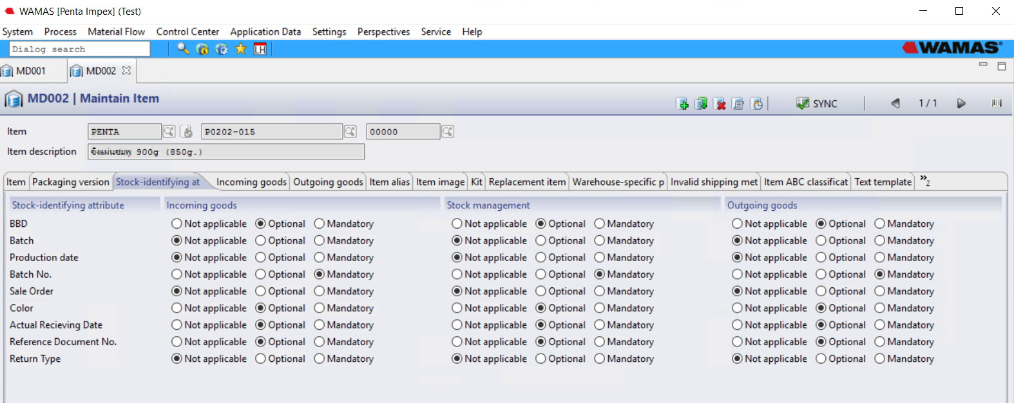
Item number | Item Description | Variant | unit | Goods Category
P0201-001 | กระชายหัวดอง 454 g | - | JAR | Pre-FG
P0201-002 | กระชายหัวดอง 680 g | - | JAR | Pre-FG
P0201-010 | กระชายฝอยดอง 680 g | - | JAR | Pre-FG
P0201-011 | กระชายฝอยดอง 227 g | - | JAR | Pre-FG
P0201-012 | กระชายฝอยดอง สูตรอังกฤษ 227g | - | JAR | Pre-FG
P0233-021 | มะเขือญวนดอง 680 g | - | JAR | Pre-FG
P0233-025 | มะเขือพวง 227g | - | JAR | Pre-FG
P0233-030 | มะนาวดอง 454 g | - | JAR | Pre-FG
P0233-040 | มะยมดอง 454 g | - | JAR | Pre-FG
P0233-041 | มะยมดอง 680 g | - | JAR | Pre-FG
P0241-010 | หน่อไม้ตงดอง 680 g | - | JAR | Pre-FG
P0241-011 | หน่อไม้ตง 900 g | - | JAR | Pre-FG
P0241-023 | หน่อไม้เปรี้ยวแผ่นฝาทอง 454g. | - | JAR | Pre-FG
P0241-031 | หน่อไม้เปรี้ยวฝาทอง 680 g | - | JAR | Pre-FG
P0241-031-01 | หน่อไม้เปรี้ยว 680 g | - | JAR | Pre-FG
P0241-173 | ไหลบัวดอง 20 Kgs | - | GAL | Pre-FG
P0241-174 | ไหลบัว 1800g | - | JAR | Pre-FG
P0241-175 | ไหลบัวสามรสไม่ใส่พริก DW.10 KG. 20kg(แกลลอน) | - | GAL | Pre-FG
P0241-175-01 | ไหลบัวสามรสไม่ใส่พริก 20kg (แกลลอน) | - | GAL | Pre-FG
P0241-176 | ไหลบัว VAC 850g | - | PACK | Pre-FG

Packaging
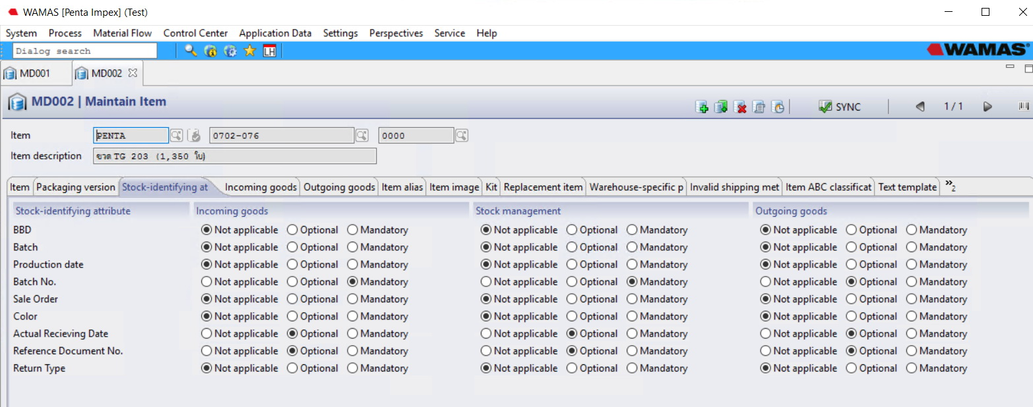
Item number | Item Desctription | Variant | Assortment | Unit | Goods Category
05116-10 | กล่อง TONKATSU SAUCE 510 g.(SHIRAKIKU) | - | Carton | PCS | Packaging
05116-11 | กล่อง OYSTER SAUCE 510 g. (SHIRAKIKU) | - | Carton | PCS | Packaging
0702-101 | ขวดน้ำมะนาว 1 ลิตร (ไม่สวมชริ้ง) | - | Plastic | PCS | Packaging
0702-102 | ขวด PET 760 R (96 / PACK) | - | Plastic | PCS | Packaging
0702-131 | แกลลอน 5 ลิตร (HDPE) | - | Plastic | PCS | Packaging
0702-134 | แกลลอน 4.8 KG. (NEW) | - | Plastic | PCS | Packaging
0702-300 | กระบอกน้ำมะขาม 16 oz. ( 66 ใบ / Pack) | - | Plastic | PCS | Packaging
0702-320 | ฝากระบอกน้ำมะขามสีฟ้า | - | Plastic | PCS | Packaging
0729-005 | ฝา PP MULTLAYER 200 ML | - | Plastic | PCS | Packaging
0729-015 | ฝาแกลลอน 5 ลิตร PP BLUE | - | Plastic | PCS | Packaging
0729-016 | ฝา PP COMMON HINGE (ขวดบีบ 300ML.) | - | Plastic | PCS | Packaging
08131-019-01 | UNI-GARD ISP-PE/PP-U10 27.5 MM. (ขวดบีบ 200ml) | - | Plastic | PCS | Packaging
08200-020 | กระปุกพริกแกง+ฝา 1,000 g NO.386-3 | - | Plastic | PCS | Packaging
08200-040 | ถังเซฟตี้ซิล 3.8 ลิตร+ฝา+หูหิ้ว | - | Plastic | PCS | Packaging
08222-180 | ถาดโฟม P303 | - | Plastic | PCS | Packaging
0702-070 | ขวด TG199 (4680 / เลท) | - | Glass01 | PCS | Packaging
0702-071 | ขวด TG 200 (3150 / เลท) | - | Glass01 | PCS | Packaging
0702-072 | ขวด TG 669(600ml.) 1395ใบ/พาเลท | - | Glass02 | PCS | Packaging
0702-076 | ขวด TG 203 (1,350 ใบ) | - | Glass02 | PCS | Packaging
0702-077 | ขวด FJ 442 (3400 ใบ) | - | Glass03 | PCS | Packaging

Label
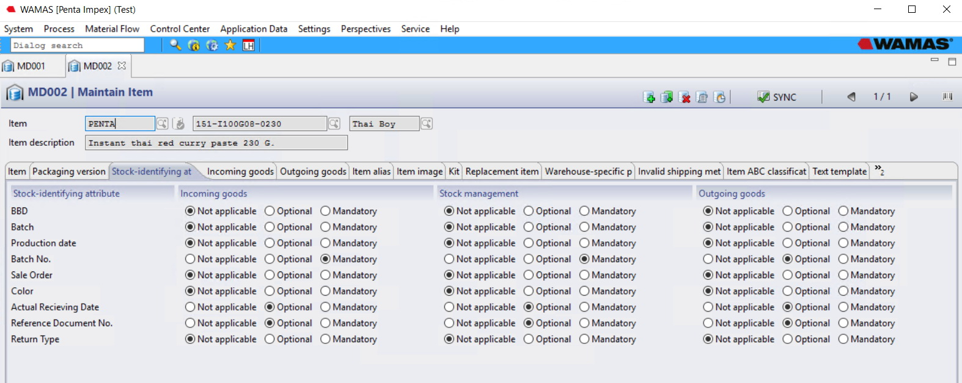
Item Number | Item Description | Item Description 2 | Variant | Item alias number | Goods Category
151-A00T08-0450 | ALL-PURPOSE THAI SAUCE AND FOR PHAD THAI | 450 G.,TOI SAUCE | TOI SAUCE | 824029000021 | Label
151-A040W03-0230JAPA | ASIAN SEASONING PASTE, 230 G.,W.ELEPHANT | <KOBE | W.ELEPHANT | 4942355009399 | Label
151-B001S10-0230 | BEEF NOODLE SOUP PASTE, 230 G.,SURAYA | A | SURAYA | 9329521005495 | Label
151-B003D07-0340 | BAMBOO SHOOT IN SESAME OIL,340G. | D.G.PAGODA | DGP | 8851081410523 | Label
151-B003L03-0340-ST. | BAMBOO SHOOT IN CHILLI SESAME <ST.>, | 340 G. LIN LIN | LIN LIN | 8851081411702 | Label

